화면 흐름
앱 기본 설계서 |  |  |  | 담당자 | 반짝임 |  | 확인일

 |  |  |  |  | DNX | 다케야마 | 확인일 | 2021-04-28

화면 코드 | M2210S01 M2210S02 M2210S03 M2210S04 M2210M01 | 흐름 이름 | 환경설정/모바일 OTP/발행 재발행

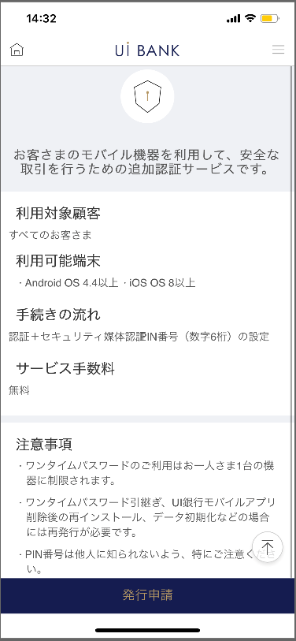 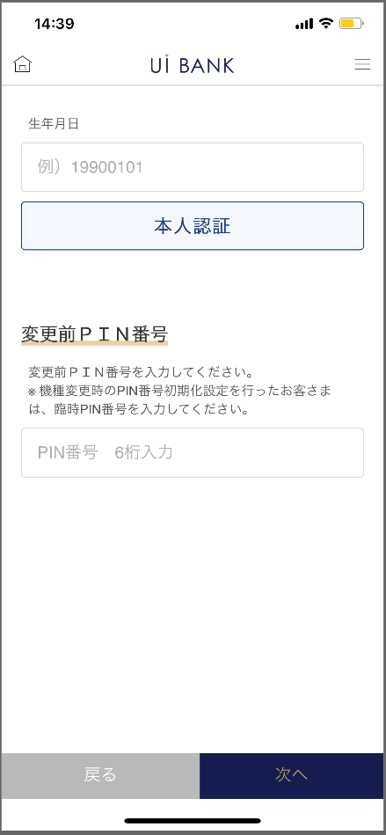 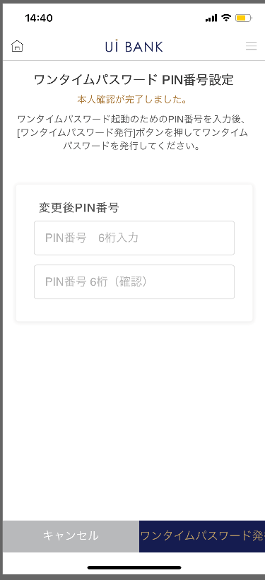 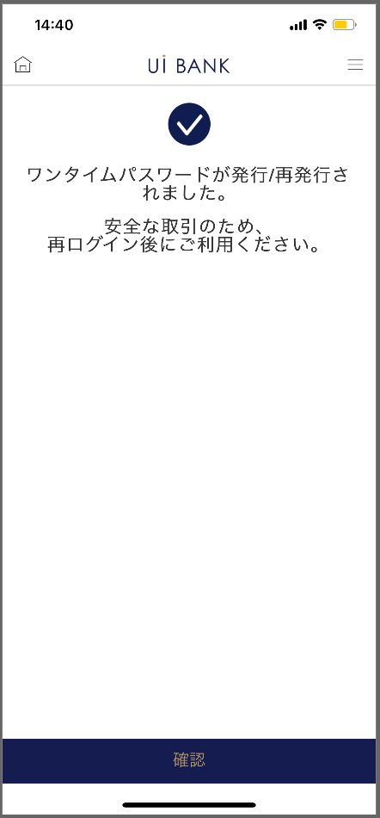 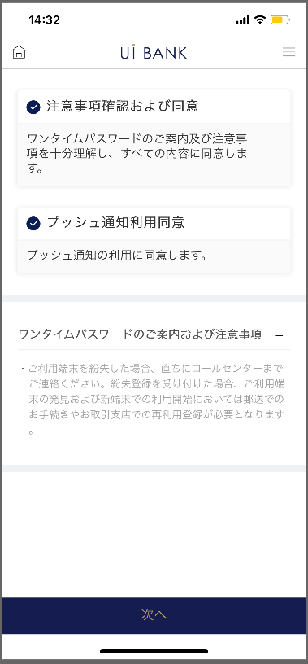

STEP1
STEP2
STEP3
STEP4
STEP5

☆

보충 설명:
☆：UI 은행님의 로고 삽입에 영향을 주어 표제의 타이틀에 로고가 삽입되고 있습니다. 최신판의 것으로는 디자인의 관계상 「발행/재발행」이라고 타이틀 표기하고 있습니다. 희망의 문언등 있으면 상담해 주시면 감사하겠습니다.

M2210S01_화면 레이아웃
앱 기본 설계서 |  |  |  |  |  |  |  |  | 담당자 | 반짝임 |  |  | 확인일

 |  |  |  |  |  |  |  |  |  | DNX | 다케야마 |  | 확인일 | 2021-04-28

요건 충족표 No. | 48 | 카테고리 | App PKG | 레벨 1 | 레벨 2 | 레벨 3 |  | 레벨 4 | 레벨 5
 |  |  |  | 모바일 앱 | 보안 | 모바일 OTP

요건 충족표 No. | - | 카테고리 | AITHERPKG | 레벨 1 | 레벨 2 | 레벨 3 |  | 레벨 4 | 레벨 5
 |  |  |  | - | - | -

화면 코드 | M2210S01 | 화면명 | 환경설정/모바일 OTP/발행 재발행(신청 안내)

화면 레이아웃: |  |  |  |  |  |  | 화면 설명:

 |  |  |  |  |  |  | - 설정에 앞서 이용 가능한 환경이나 주의점의 안내를 정리해 표시.

1
2
3
4

 |  |  |  |  |  |  | 항목 설명

 |  |  |  |  |  |  | 항번 | 조작 | 선택/입력 내용 |  |  | 비고 |  | AiTHER와의 협력 (참조 소스 데이터)

 |  |  |  |  |  |  | 1 | － | 항상 표시 |  |  | - |  | -
 |  |  |  |  |  |  | 2 | － | 항상 표시 |  |  | - |  | -
 |  |  |  |  |  |  | 3 | － | 항상 표시 |  |  | - |  | -
 |  |  |  |  |  |  | 4 | 클릭 | - |  |  | M2210S02로 전환 |  | -
 |  |  |  |  |  |  | 5
 |  |  |  |  |  |  | 6
 |  |  |  |  |  |  | 7
 |  |  |  |  |  |  | 8
 |  |  |  |  |  |  | 9
 |  |  |  |  |  |  | 10
 |  |  |  |  |  |  | 11
 |  |  |  |  |  |  | 12
 |  |  |  |  |  |  | 13
 |  |  |  |  |  |  | 14
 |  |  |  |  |  |  | 15
 |  |  |  |  |  |  | 키라보시 님 코멘트 & 디자인 변경 코멘트 (요구 사항 정의 참조) |  |  |  |  |  |  | 대응 확인
 |  |  |  |  |  |  | No. | 내용
 |  |  |  |  |  |  | 1 | 「모바일 OTP」 「OTP 패스워드」 「Mobile One Time Password」등의 표기를 모두 「원타임 패스워드」에 통일하고 싶다 |  |  |  |  |  | 항번3 대응제
 |  |  |  |  |  |  | 2 | SBJ 다이렉트를 계약중인 고객 → 모든 고객에게 문장을 변경하고 싶습니다. |  |  |  |  |  | 항번2 대응제
 |  |  |  |  |  |  | 3
 |  |  |  |  |  |  | 4
 |  |  |  |  |  |  | 5
 |  |  |  |  |  |  | 6
 |  |  |  |  |  |  | 7
 |  |  |  |  |  |  | 8
 |  |  |  |  |  |  | 9
 |  |  |  |  |  |  | 10

M2210S02_화면 레이아웃
앱 기본 설계서 |  |  |  |  |  |  |  |  | 담당자 | 반짝임 |  |  | 확인일

 |  |  |  |  |  |  |  |  |  | DNX | 다케야마 |  | 확인일 | 2021-04-28

요건 충족표 No. | 48 | 카테고리 | App PKG | 레벨 1 | 레벨 2 | 레벨 3 |  | 레벨 4 | 레벨 5
 |  |  |  | 모바일 앱 | 보안 | 모바일 OTP

요건 충족표 No. | - | 카테고리 | AITHERPKG | 레벨 1 | 레벨 2 | 레벨 3 |  | 레벨 4 | 레벨 5
 |  |  |  | - | - | -

화면 코드 | M2210S02 | 화면명 | 환경설정/모바일 OTP/발행 재발행(서비스 안내)

화면 레이아웃: |  |  |  |  |  |  | 화면 설명:

 |  |  |  |  |  |  | - 설정에 앞서 주의점 안내를 세밀하게 표시.
1
2
3
4

 |  |  |  |  |  |  | 항목 설명

 |  |  |  |  |  |  | 항번 | 조작 | 선택/입력 내용 |  |  | 비고 |  | AiTHER와의 협력 (참조 소스 데이터)

 |  |  |  |  |  |  | 1 | 클릭 | - |  |  | - |  | -
 |  |  |  |  |  |  | 2 | 클릭 | - |  |  | - |  | -
 |  |  |  |  |  |  | 3 | － | 항상 표시 |  |  | - |  | -
 |  |  |  |  |  |  | 4 | 클릭 | - |  |  | M2210S03으로 전환 |  | -
 |  |  |  |  |  |  | 5
 |  |  |  |  |  |  | 6
 |  |  |  |  |  |  | 7
 |  |  |  |  |  |  | 8
 |  |  |  |  |  |  | 9
 |  |  |  |  |  |  | 10
 |  |  |  |  |  |  | 11
 |  |  |  |  |  |  | 12
 |  |  |  |  |  |  | 13
 |  |  |  |  |  |  | 14
 |  |  |  |  |  |  | 15
 |  |  |  |  |  |  | 키라보시 님 코멘트 & 디자인 변경 코멘트 (요구 사항 정의 참조) |  |  |  |  |  |  | 대응 확인
 |  |  |  |  |  |  | No. | 내용
 |  |  |  |  |  |  | 1 | 「모바일 OTP」 「OTP 패스워드」 「Mobile One Time Password」등의 표기를 모두 「원타임 패스워드」에 통일하고 싶다 |  |  |  |  |  | 항번3 대응제
 |  |  |  |  |  |  | 2 | 인터넷 뱅킹에 관한 문장을 삭제하고 싶습니다. |  |  |  |  |  | 대응 완료
 |  |  |  |  |  |  | 3 | 확인란을 늘리고 싶습니다. |  |  |  |  |  | 항번 1・2 대응제
 |  |  |  |  |  |  | 4 | 확인 글꼴을 늘리고 싶습니다. |  |  |  |  |  | 항번 4 대응제
 |  |  |  |  |  |  | 5
 |  |  |  |  |  |  | 6
 |  |  |  |  |  |  | 7
 |  |  |  |  |  |  | 8
 |  |  |  |  |  |  | 9
 |  |  |  |  |  |  | 10

M2210S03_화면 레이아웃
앱 기본 설계서 |  |  |  |  |  |  |  |  | 담당자 | 반짝임 |  |  | 확인일

 |  |  |  |  |  |  |  |  |  | DNX | 다케야마 |  | 확인일 | 2021-04-28

요건 충족표 No. | 48 | 카테고리 | App PKG | 레벨 1 | 레벨 2 | 레벨 3 |  | 레벨 4 | 레벨 5
 |  |  |  | 모바일 앱 | 보안 | 모바일 OTP

요건 충족표 No. | - | 카테고리 | AITHERPKG | 레벨 1 | 레벨 2 | 레벨 3 |  | 레벨 4 | 레벨 5
 |  |  |  | - | - | -

화면 코드 | M2210S03 | 화면명 | 환경설정/모바일 OTP/발행 재발행(생년월일 인증)

화면 레이아웃: |  |  |  |  |  |  | 화면 설명:

1
2
3
4
5
6
 |  |  |  |  |  |  | - 은행에 등록된 생년월일과의 인증을 실행. [YYYYMMDD] - 변경 전 모바일 OTP PIN 번호에 대해서는, 신규 설정시에는 출현하지 않는다.

 |  |  |  |  |  |  | 항목 설명

 |  |  |  |  |  |  | 항번 | 조작 | 선택/입력 내용 |  |  | 비고 |  | AiTHER와의 협력 (참조 소스 데이터)

 |  |  |  |  |  |  | 1 | 입력 | 생년월일 8자리 입력 |  |  | - |  | -
 |  |  |  |  |  |  | 2 | 클릭 | - |  |  | - |  | -
 |  |  |  |  |  |  | 3 | － | 항상 표시 |  |  | - |  | -
 |  |  |  |  |  |  | 4 | 입력 | PIN 번호 입력 |  |  | - |  | -
 |  |  |  |  |  |  | 5 | 클릭 | - |  |  | M2210S02로 전환 |  | -
 |  |  |  |  |  |  | 6 | 클릭 | - |  |  | M2210S04로 전환 |  | -
 |  |  |  |  |  |  | 7
 |  |  |  |  |  |  | 8
 |  |  |  |  |  |  | 9
 |  |  |  |  |  |  | 10
 |  |  |  |  |  |  | 11
 |  |  |  |  |  |  | 12
 |  |  |  |  |  |  | 13
 |  |  |  |  |  |  | 14
 |  |  |  |  |  |  | 15
 |  |  |  |  |  |  | 키라보시 님 코멘트 & 디자인 변경 코멘트 (요구 사항 정의 참조) |  |  |  |  |  |  | 대응 확인
 |  |  |  |  |  |  | No. | 내용
 |  |  |  |  |  |  | 1 | 변경 전 모바일 OTP PIN 번호 → 변경 전 PIN 번호로 문장을 변경하고 싶습니다. |  |  |  |  |  | 항번3 대응제
 |  |  |  |  |  |  | 2 | 본인 인증 뒤로 다음 글꼴을 늘리고 싶습니다. |  |  |  |  |  | 항번 5・6 대응제
 |  |  |  |  |  |  | 3
 |  |  |  |  |  |  | 4
 |  |  |  |  |  |  | 5
 |  |  |  |  |  |  | 6
 |  |  |  |  |  |  | 7
 |  |  |  |  |  |  | 8
 |  |  |  |  |  |  | 9
 |  |  |  |  |  |  | 10

M2210S04_화면 레이아웃
앱 기본 설계서 |  |  |  |  |  |  |  |  | 담당자 | 반짝임 |  |  | 확인일

 |  |  |  |  |  |  |  |  |  | DNX | 다케야마 |  | 확인일 | 2021-04-28

요건 충족표 No. | 48 | 카테고리 | App PKG | 레벨 1 | 레벨 2 | 레벨 3 |  | 레벨 4 | 레벨 5
 |  |  |  | 모바일 앱 | 보안 | 모바일 OTP

요건 충족표 No. | - | 카테고리 | AITHERPKG | 레벨 1 | 레벨 2 | 레벨 3 |  | 레벨 4 | 레벨 5
 |  |  |  | - | - | -

화면 코드 | M2210S04 | 화면명 | 환경설정/모바일 OTP/발행 재발행(PIN 번호 설정)

화면 레이아웃: |  |  |  |  |  |  | 화면 설명:

 |  |  |  |  |  |  | - 사용하려는 PIN 번호(숫자 6자리)를 입력합니다. 또한 다시 입력.
1
2
3
4
5
6

 |  |  |  |  |  |  | 항목 설명

 |  |  |  |  |  |  | 항번 | 조작 | 선택/입력 내용 |  |  | 비고 |  | AiTHER와의 협력 (참조 소스 데이터)

 |  |  |  |  |  |  | 1 | － | 항상 표시 |  |  | - |  | -
 |  |  |  |  |  |  | 2 | － | 항상 표시 |  |  | - |  | -
 |  |  |  |  |  |  | 3 | 입력 | 숫자 6자리 입력 |  |  | - |  | -
 |  |  |  |  |  |  | 4 | 입력 | 항목 번호 3을 다시 입력 |  |  | - |  | -
 |  |  |  |  |  |  | 5 | 클릭 | - |  |  | M2210S03으로 전환 |  | -
 |  |  |  |  |  |  | 6 | 클릭 | - |  |  | M2210M01로 전환 |  | -
 |  |  |  |  |  |  | 7
 |  |  |  |  |  |  | 8
 |  |  |  |  |  |  | 9
 |  |  |  |  |  |  | 10
 |  |  |  |  |  |  | 11
 |  |  |  |  |  |  | 12
 |  |  |  |  |  |  | 13
 |  |  |  |  |  |  | 14
 |  |  |  |  |  |  | 15
 |  |  |  |  |  |  | 키라보시 님 코멘트 & 디자인 변경 코멘트 (요구 사항 정의 참조) |  |  |  |  |  |  | 대응 확인
 |  |  |  |  |  |  | No. | 내용
 |  |  |  |  |  |  | 1 | 「모바일 OTP」 「OTP 패스워드」 「Mobile One Time Password」등의 표기를 모두 「원타임 패스워드」에 통일하고 싶다 |  |  |  |  |  | 항번 1 대응제
 |  |  |  |  |  |  | 2 | OTP 발행 → 일회용 패스워드 발행으로 문장을 변경하고 싶다 |  |  |  |  |  | 항번6 대응제
 |  |  |  |  |  |  | 3
 |  |  |  |  |  |  | 4
 |  |  |  |  |  |  | 5
 |  |  |  |  |  |  | 6
 |  |  |  |  |  |  | 7
 |  |  |  |  |  |  | 8
 |  |  |  |  |  |  | 9
 |  |  |  |  |  |  | 10

M2210M01_화면 레이아웃
앱 기본 설계서 |  |  |  |  |  |  |  |  | 담당자 | 반짝임 |  |  | 확인일

 |  |  |  |  |  |  |  |  |  | DNX | 다케야마 |  | 확인일 | 2021-04-28

요건 충족표 No. | 48 | 카테고리 | App PKG | 레벨 1 | 레벨 2 | 레벨 3 |  | 레벨 4 | 레벨 5
 |  |  |  | 모바일 앱 | 보안 | 모바일 OTP

요건 충족표 No. | - | 카테고리 | AITHERPKG | 레벨 1 | 레벨 2 | 레벨 3 |  | 레벨 4 | 레벨 5
 |  |  |  | - | - | -

화면 코드 | M2210M01 | 화면명 | 환경설정/모바일 OTP/발행 재발행(완료 화면)

화면 레이아웃: |  |  |  |  |  |  | 화면 설명:

 |  |  |  |  |  |  | - 설정 완료 화면

1
2

 |  |  |  |  |  |  | 항목 설명

 |  |  |  |  |  |  | 항번 | 조작 | 선택/입력 내용 |  |  | 비고 |  | AiTHER와의 협력 (참조 소스 데이터)

 |  |  |  |  |  |  | 1 | － | 항상 표시 |  |  | - |  | -
 |  |  |  |  |  |  | 2 | 클릭 | - |  |  | A0100S32로 전환 |  | -
 |  |  |  |  |  |  | 3
 |  |  |  |  |  |  | 4
 |  |  |  |  |  |  | 5
 |  |  |  |  |  |  | 6
 |  |  |  |  |  |  | 7
 |  |  |  |  |  |  | 8
 |  |  |  |  |  |  | 9
 |  |  |  |  |  |  | 10
 |  |  |  |  |  |  | 11
 |  |  |  |  |  |  | 12
 |  |  |  |  |  |  | 13
 |  |  |  |  |  |  | 14
 |  |  |  |  |  |  | 15
 |  |  |  |  |  |  | 키라보시 님 코멘트 & 디자인 변경 코멘트 (요구 사항 정의 참조) |  |  |  |  |  |  | 대응 확인
 |  |  |  |  |  |  | No. | 내용
 |  |  |  |  |  |  | 1 | 「모바일 OTP」 「OTP 패스워드」 「Mobile One Time Password」등의 표기를 모두 「원타임 패스워드」에 통일하고 싶다 |  |  |  |  |  | 항번 1 대응제
 |  |  |  |  |  |  | 2 | 확인 글꼴을 늘리고 싶습니다. |  |  |  |  |  | 항번2 대응제
 |  |  |  |  |  |  | 3
 |  |  |  |  |  |  | 4
 |  |  |  |  |  |  | 5
 |  |  |  |  |  |  | 6
 |  |  |  |  |  |  | 7
 |  |  |  |  |  |  | 8
 |  |  |  |  |  |  | 9
 |  |  |  |  |  |  | 10

